상품제안서
애니존 USB-C 3.0 4K, 30HZ 6포트 멀티허브 | 상품코드: S45042

 |  |  |  |  |  |  | 02-713-8555 | www.synergygift.co.kr
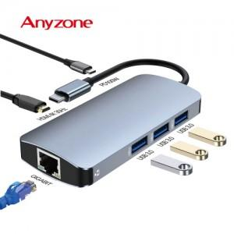

【상세/제작정보】

【인쇄/포장옵션】 | 실크, 레이저 / 포장지포장

【공급단가】 | 수량 | 50~ | 100~ | 200~ | 300~ | 500~
*VAT별도 | 단가 | 31,400원 | 30,600원 | 30,100원 | 29,600원 | 29,100원

【상품 URL】 | https://www.synergygift.co.kr:443/src/goods_detail.php?gdno=45042

